RFISP01
Layout Inicio de sesión
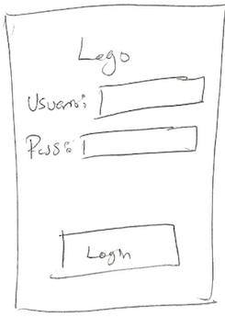
 |  |  | Al lanzar la aplicación del Proveedor este debera mostrar una pantalla que muestra el logotipo de la aplicación un campo para ingresar el usuario, otro capo para ingresar el password, estos datos seran validados en la base de datos que previamente fueron dados de alta por medio del portal web. Un boton de login para ingresar al sistema y cargar la siguiente pantalla "perfil"

Importancia |  | Encargado: | _______________________________ | Estado: | _____________________ | Complejidad
1 al 5 | 2 |  |  | Estimacion | ___________ | 1 al 8
Tareas: | __________ |  |  | Sprint # | ___________

RFPP02
Layout Perfil
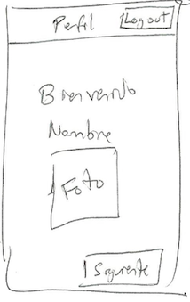
 |  |  | La panatalla de perfil debera mostrar del perfil del usuario proveedor que obtiene de la base de datos, los datos que visualiza es el nombre, la foto y algo de arte de bienvenido, si corrobora que es correcto tod, presionara el botón siguiente para abrir la siguiente pantalla "Sin Asignacion" o "Con Asignacion" Falta el botón de cerrar sesión que es logout en la esquina superior derecha y que la sesion siempre este abierta que se tenga que loguear solo una vez o bien si ha dado logout

Importancia |  | Encargado: | _______________________________ | Estado: | _____________________ | Complejidad
1 al 5 | 1 |  |  | Estimacion | 6 | 1 al 8
Tareas: | __________ |  |  | Sprint # | ___________

RFSP03-1
Layout Status-Sin
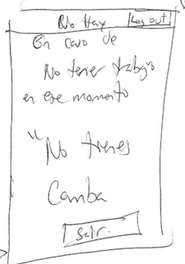
 |  |  | La pantalla Sin Asigancion mostrara en un cuadro de texto un mensaje que proviene de la base de datos indicándole que no tiene una asignacion, al presionar el botón de salir se pondra en segundo plano la aplicación en espera de alguna notificacion de trabajo.

Importancia |  | Encargado: | _______________________________ | Estado: | _____________________ | Complejidad
1 al 5 | 1 |  |  | Estimacion | ___________ | 1 al 8
Tareas: | __________ |  |  | Sprint # | ___________

RFSP03-2
Layout Status-Con
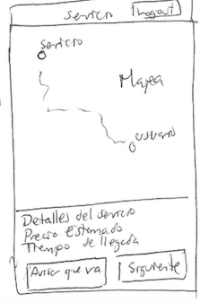
 |  |  | La pantalla de Con-Asignación mostrara un mapa indicando donde fue solicitado el servicio o donde debe de ser atendido el servicio, ademas de mostrar los detalles del servicios, el costo estimao y el tiempo estimado de llegada para atender la solicitud, estos datos seran solicitados de la base de datos y del API de Google. debera presionar el botón avisar que va para notificarle al cliente que ya esta siendo atendida la solicitud y pueda visualizar en su aplicacion en tiempo real, el tiempo estimada de llegada, estando con el cliente podra presionar el boton siguiente para evaluar si el presupuesto estimado es el correcto o recalcular el presupuesto en la pantalla "precio estimado" Agregar el nombre de la persona que solicitó el servicio y el teléfono en caso de cualquier duda

Importancia |  | Encargado: | _______________________________ | Estado: | _____________________ | Complejidad
1 al 5 | 5 |  |  | Estimacion | ___________ | 1 al 8
Tareas: | __________ |  |  | Sprint # | ___________

RFPE04
Layout Precio Estimado
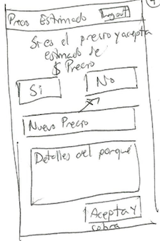
 |  |  | La pantalla de precio estimado mostrara los detalles del servico y el costo estimado cuando se solicito el servicio de ser lo adecuado con el trabajo a realizar debera presionar el boton de SÍ y mandar a la siguiente pantalla "calificar". En caso de no ser el costo adecuado debera presionar el botón de no y le avilitara un cuadro de texto para ingresar el nuevo costo y otra caja de texto donde debera detallar el porqué del costo adicionaly dar click en aceptar para poder cobrar ypasar ala siguiente pantalla de "calificar"

Importancia |  | Encargado: | _______________________________ | Estado: | _____________________ | Complejidad
1 al 5 | 5 |  |  | Estimacion | ___________ | 1 al 8
Tareas: | __________ |  |  | Sprint # | ___________

RFCUP05
Layout Calificar Usuario
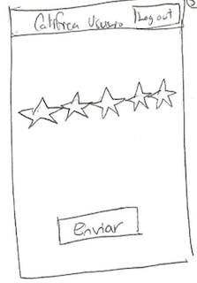
 |  |  | La pantalla de calificar debera mostrar 5 estrellas que debera animarse según sea la selección del proveedor y al presionar el botón enviar enviara un dato numerico que se almacenara en la BD

Importancia |  | Encargado: | _______________________________ | Estado: | _____________________ | Complejidad
1 al 5 | 3 |  |  | Estimacion | ___________ | 1 al 8
Tareas: | __________ |  |  | Sprint # | ___________

RFSSU01
Layout Selección de Servicio
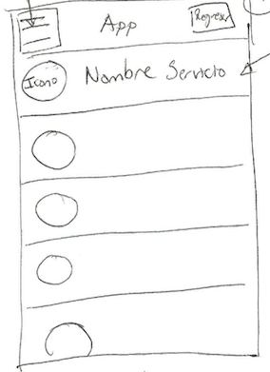
 |  |  | Al abrir la aplicación del lado del consumidor o solicitante esta debera mostrar un botón de cerrar sesion y un menu contextual que desplegara 3 opciones, el usuario podra seleccionar del listado el servicio deseado, la cantidad de servicios dependeran de lo que este almacenado en la BD, al seleccionar uno en espesifico este debera de mostrar la siguiente pantalla "Detalles"

Importancia |  | Encargado: | _______________________________ | Estado: | _____________________ | Complejidad
1 al 5 | 3 |  |  | Estimacion | ___________ | 1 al 8
Tareas: | __________ |  |  | Sprint # | ___________

RFDSU02
Layout Detalle del Servicio
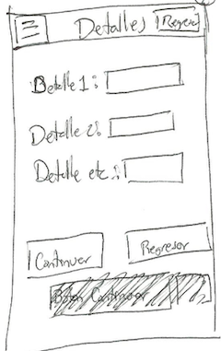
 |  |  | la pantalla detalles del servicio mostrara al igual que la anterior iun botón de cerrar sesion y un menu contextual y una seria de cajas de textos dinamicas que seran llenadas seguan sea necesario por el cliente, la base de estos datos dependera de lo que tenga almacenado la BD al presionar el botón de continuar este hara el calculo de los datos solicitados por el usuario segun sean los detallesy mostrar la siguiente pantalla "costo estimado", en el caso de presionar el botón de "regresar" esta regresa a la pantalla principal.

Importancia |  | Encargado: | _______________________________ | Estado: | _____________________ | Complejidad
1 al 5 | 3 |  |  | Estimacion | ___________ | 1 al 8
Tareas: | __________ |  |  | Sprint # | ___________

RFCEU03
Layout Costo Estimado
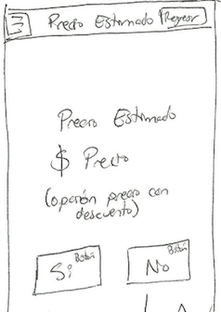
 |  |  | la panatalla costoe stimado mostrara en un cuadro de texto el presuepuesto estimado por el servicio solicitado y los detalles seleccionados que seran preparados para ser enviados al proveedor del servicio despues de seleccionar la ubicación, si presiona "SÍ" mostrara la panatalla de Destino del servicio, en caso de presionar el botón de "NO" este lo regresara a la pantalla principal

Importancia |  | Encargado: | _______________________________ | Estado: | _____________________ | Complejidad
1 al 5 | 4 |  |  | Estimacion | ___________ | 1 al 8
Tareas: | __________ |  |  | Sprint # | ___________

RFDS04
Layout Destino del Servicio
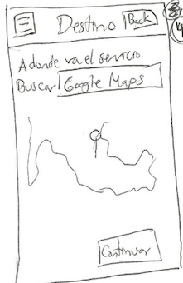
 |  |  | En esta pantalladebera seguir el esquema de la pantalla princiapal, el usuario seleccionara por medio del mapa que provee el API de google la hubicacion deseada, esta puede ser la actual o una seleccionada por el cliente, al presionar el botón continuar abrira la pantalla "status servicio mapa"

Importancia |  | Encargado: | _______________________________ | Estado: | _____________________ | Complejidad
1 al 5 | 4 |  |  | Estimacion | ___________ | 1 al 8
Tareas: | __________ |  |  | Sprint # | ___________

RFESM05
Layout Status Servicio Mapa
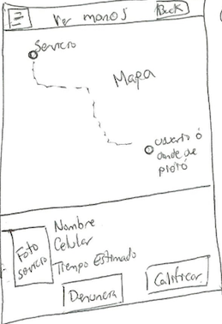
 |  |  | En esta pantalla el cliente podra visualizar los datos del proveedor del servicio y un mapa donde observara en tiempo real la posicion en la cual esta el proveedor, tambien puede recibir la notificacion del costo adicional que sale fuera del presupuesto y que previamente lo pactaron entre proveedor -cliente, si preciona el boton de denunciar este no se cobrara y se amonestara al proveedor y se le daran beneficios al cliente, si presiona caificar este mostrara la pantalla de "calificar"

Importancia |  | Encargado: | _______________________________ | Estado: | _____________________ | Complejidad
1 al 5 | 5 |  |  | Estimacion | ___________ | 1 al 8
Tareas: | __________ |  |  | Sprint # | ___________

RFCPS06
Layout Calificar Proveedor del Servico
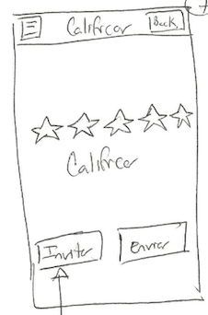
 |  |  | La pantalla de calificar debera seguir el estilo de la pantalla principal, debera mostrar 5 estrellas que debera animarse según sea la selección del cliente y al presionar el botón enviar enviara un dato numerico que se almacenara en la BD, y el botón de invitar desplegara un cuadro de dialogo para colocar un correo y poder invitar a otra persona

Importancia |  | Encargado: | _______________________________ | Estado: | _____________________ | Complejidad
1 al 5 | 3 |  |  | Estimacion | ___________ | 1 al 8
Tareas: | __________ |  |  | Sprint # | ___________

RFMC07
Layout Menu Contextual

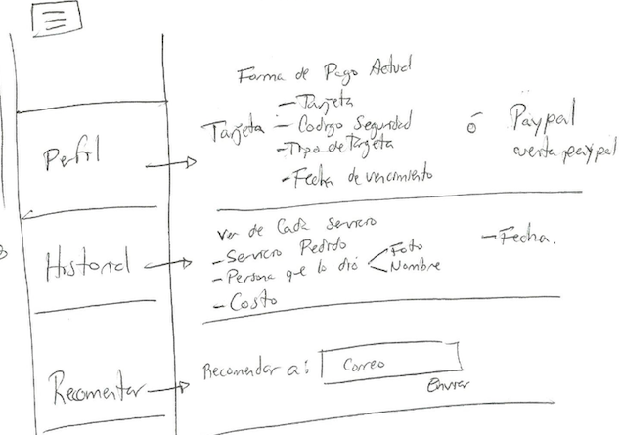

 | desplagara en panatalla 3 como se muestra en la imagen…..

Importancia |  | Encargado: | _______________________________ | Estado: | _____________________ | Complejidad
1 al 5 | 3 |  |  | Estimacion | ___________ | 1 al 8
Tareas: | __________ |  |  | Sprint # | ___________

RFRFP08
Layout Registro Forma de Pago
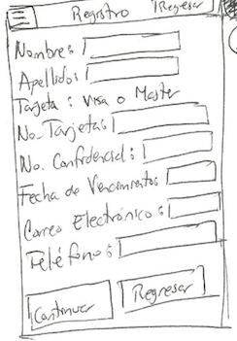
 |  |  | en esta pantalla debera introducir el usuario sus datos peprosnales y el metodo de pago TDC y PAYPAL, esta pantalla solo se muetra la primera ves que abren la aplicación, estos mismos datos paraceranene le menu contextual en el apartado de perfil

Importancia |  | Encargado: | _______________________________ | Estado: | _____________________ | Complejidad
1 al 5 | 5 |  |  | Estimacion | ___________ | 1 al 8
Tareas: | __________ |  |  | Sprint # | ___________

